Hoja1
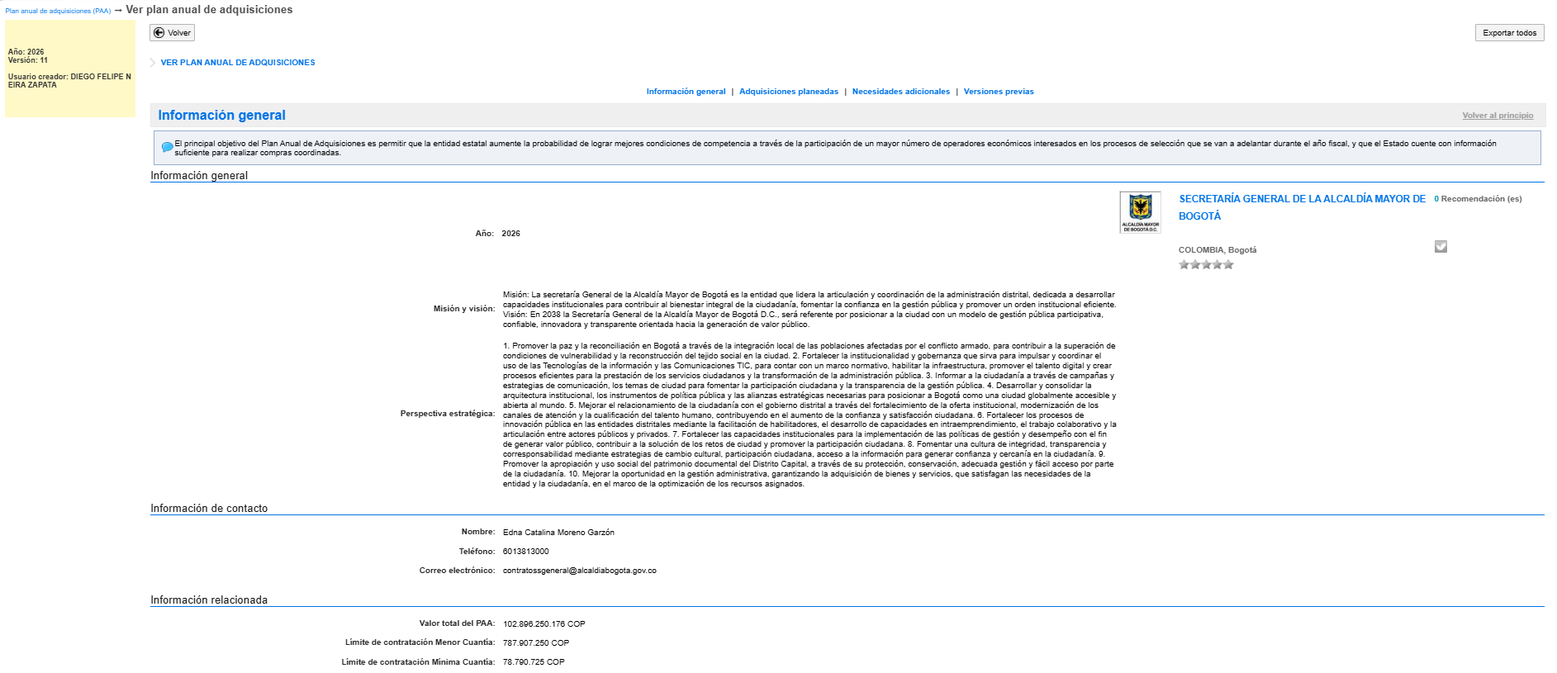
10 07 2026 Versión 11 PAA 2026

